Sheet1 (2)
申购合同
供方：上海汭洐 |  |  |  |  |  |  | 合同标号： |  | WSJ20250508-1
需方：威斯嘉服装有限公司 |  |  |  |  |  |  | 签订点： | 广东佛山顺德均安镇畅兴工业区均益路9号4楼
产品名称，规格，数量，金额 |  |  |  |  |  |  | 签订时间： |  | 20255-8 |  |  |  |  |  | 出货日期 2025-5-25
客户 | 款号 | PO | 货品名 | 内容 | 订单数 | 码数 |  |  |  |  |  |  |  |  | 需订数量
 |  |  |  |  |  | 4 | 6 | 8 | 9 | 10 | 11 | 12 | 14 | 16
利丰 | 038571 | 1515270 | 纸质吊牌 | SLIM BOYFRIEND | 3680 |  | 配绳 001 |  |  |  |  |  |  |  | 3754
 | 饼干色 | 278 | 纸质腰卡 | ANKLE LENGTH |  | 109 | 357 | 534 | 305 | 628 | 314 | 748 | 455 | 304 | 3754
利丰 | 038571 | 1515272 | 纸质吊牌 | SLIM BOYFRIEND | 4050 |  | 配绳 001 |  |  |  |  |  |  |  | 4131
 | 浅玫瑰 | 259 | 纸质腰卡 | ANKLE LENGTH |  | 108 | 586 | 612 | 232 | 653 | 290 | 776 | 567 | 307 | 4131

客户 | 款号 | PO | 货品名 | 内容 | 订单数 | 码数 |  |  |  |  |  |  |  |  | 需订数量
 |  |  |  |  |  | 18 | 20 | 22 | 24
利丰 | 173255 | 1514639 | 纸质吊牌 | SLIM BOYFRIEND | 240 |  | 配绳 001 |  |  |  |  |  |  |  | 245
 | 浅玫瑰 | 325 | 纸质腰卡 | ANKLE LENGTH |  | 115 | 69 | 41 | 20 |  |  |  |  |  | 245
合计
备注
部门 |  |  | 跟单 梁珍
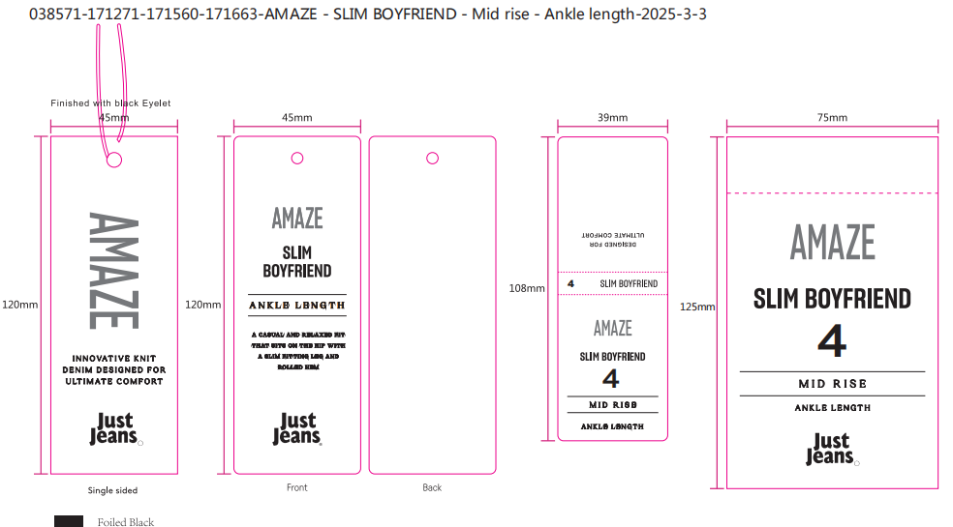
购品种类型 |  |  | 挂牌
订购原因：
申购人签名
主管签名

